解析
运营数据分析：订单时效分析
【任务要求】
利用分列或函数进行有用数据提取；清洗掉揽收包裹数小于5的记录后，换算天数，并对数据进行排序处理。
1、计算近30天，原牧纯品旗舰店通过顺丰速运共发出包裹数。除去“揽收包裹数”小于5的收货地，从“平均支付-签收时长”来看，最短以及最长的送达天数（天数四舍五入，保留1位小数）

2、对于时效表现比较差的地区的用户投诉，提出建议

【知识要点】
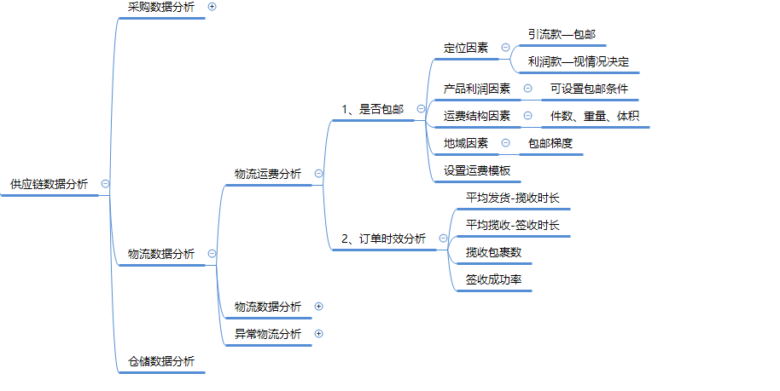

【操作讲解】
（1）近30天，原牧纯品旗舰店通过顺丰速运共发出（ ）个包裹。除去“揽收包裹数”小于5的收货地，从“平均支付-签收时长”来看，最短（ ）天送达，最长（ ）天送达。（天数四舍五入，保留1位小数）

1、需要对数据进行【分列】，分裂前需要插入一列
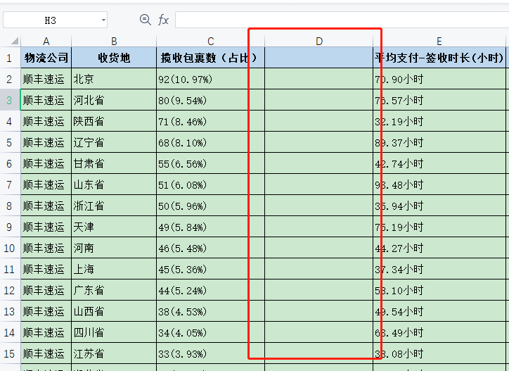
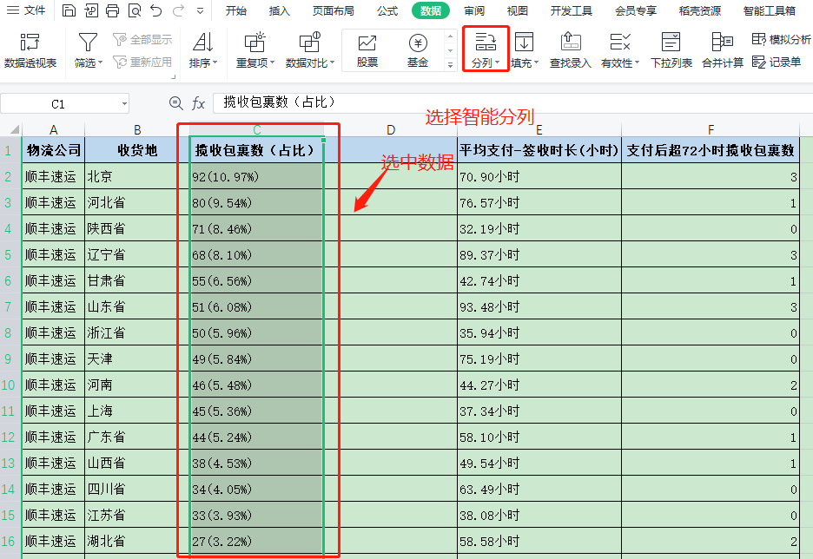

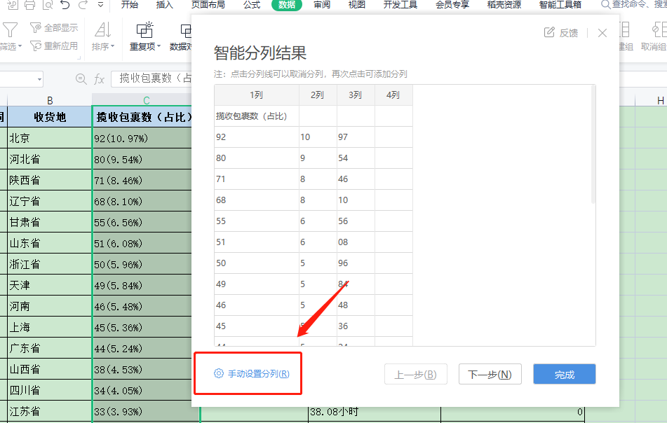
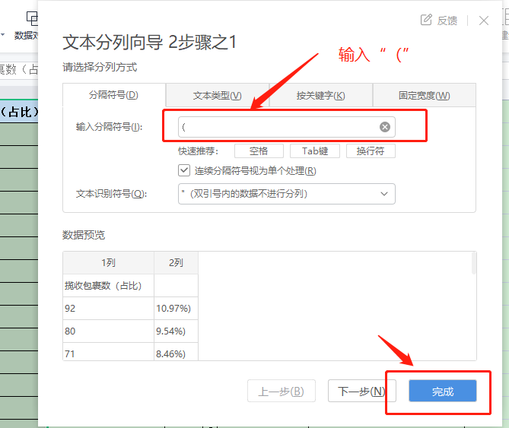

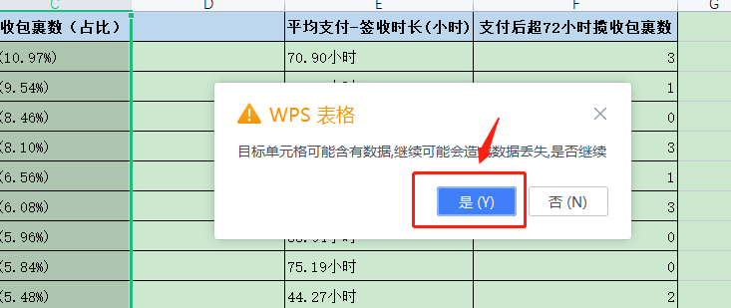
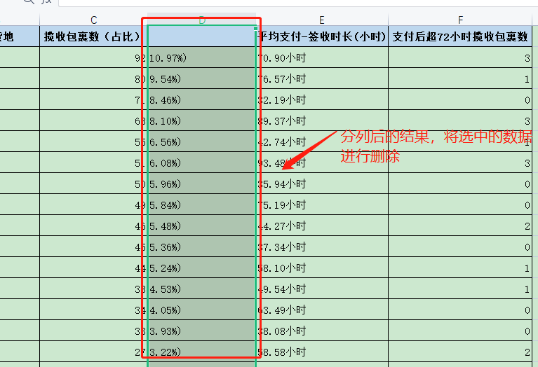

2、揽收包裹数求和
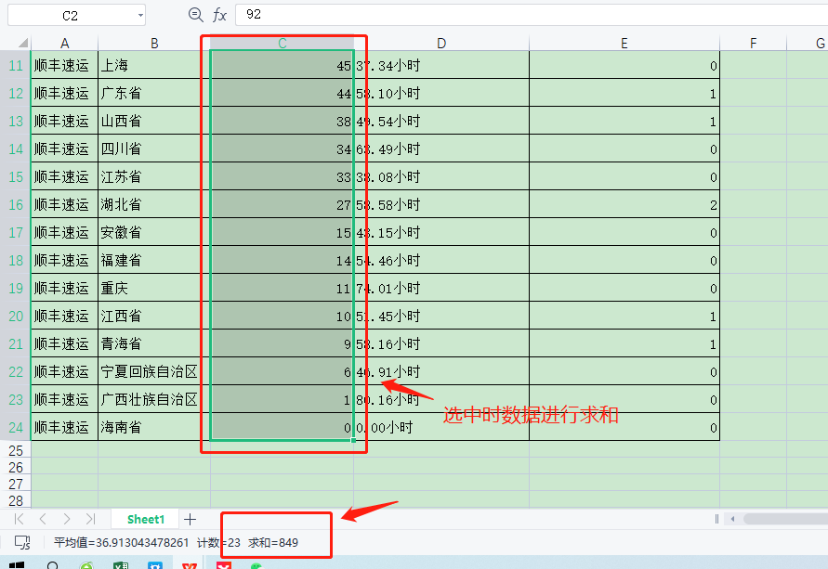

3、删除揽收包裹数小于5的收货地

4、进行统计时将“小时”等字符【替换】为【空格】，方便统计
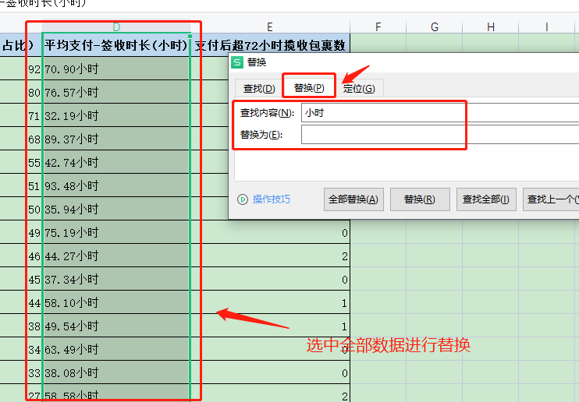

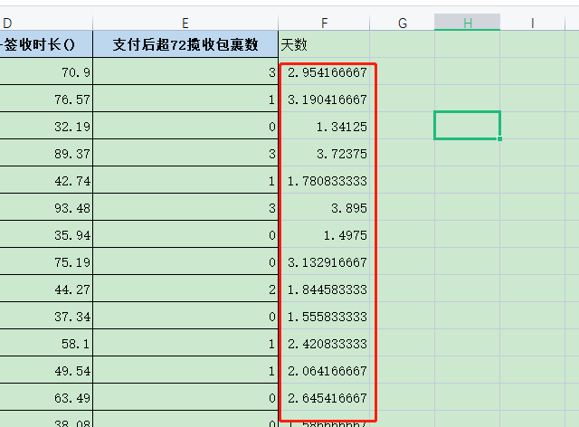
5、核算天数
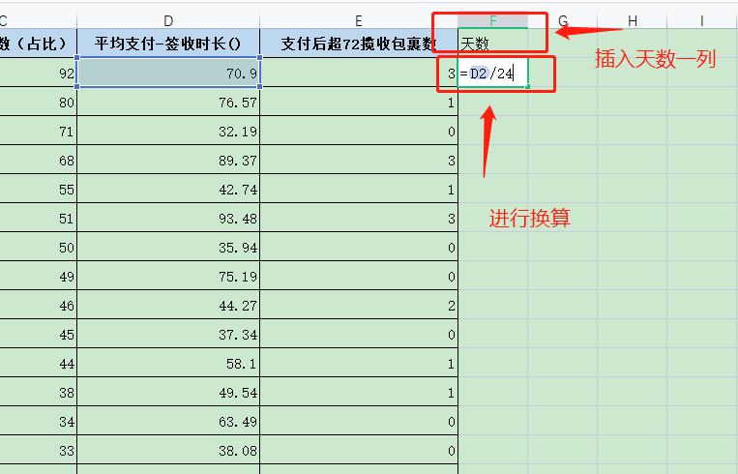

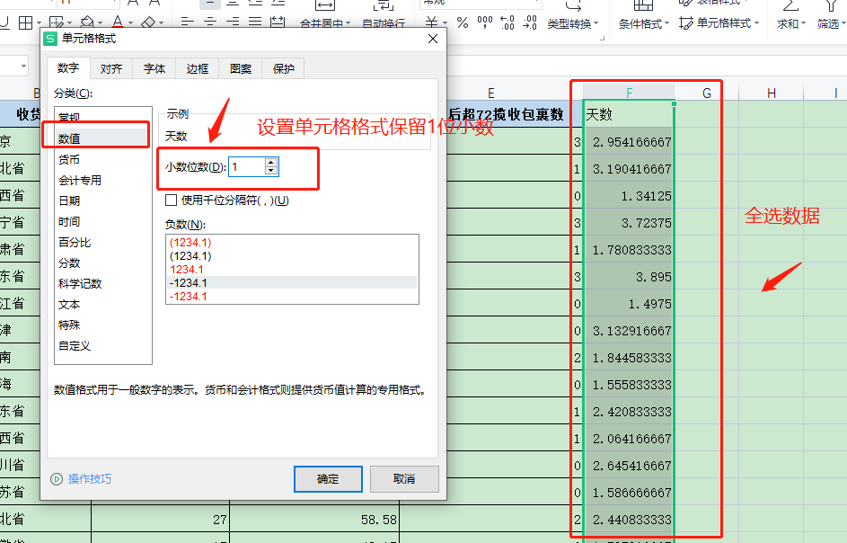

7、排序
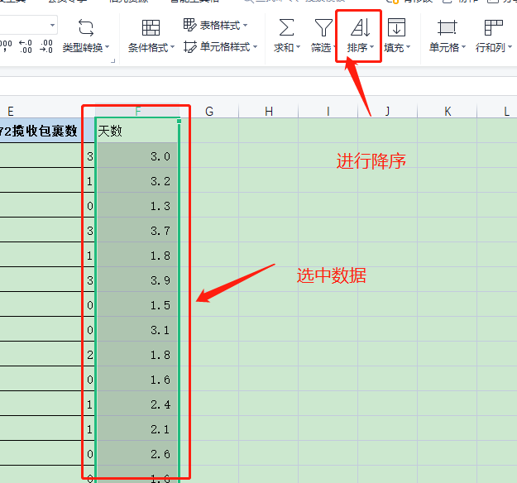

8、分析数据作答

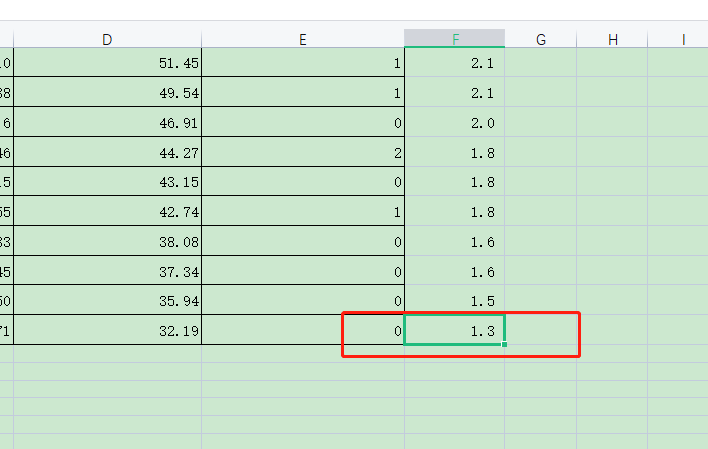

（2）结合表中数据，对于时效表现比较差的地区的用户投诉，有什么好的建议？

订单时效表现不好，其主要原因一个是距离远，另一个是存在异常包裹，即支付后超72小时揽收包裹数，影响了该地区的平均值。对于距离远的地区，如果条件允许可以考虑分仓，否则可以在用户下单时做好提醒服务，降低用户的心理期许，同时做好商品运输防护，并随时跟踪物流。对于异常包裹，应及时联系物流，沟通解决。

